상품제안서
샤오미 컴퓨터 모니터 부착식 라이트 | 상품코드: S43868

 |  |  |  |  |  |  | 02-713-8555 | www.synergygift.co.kr
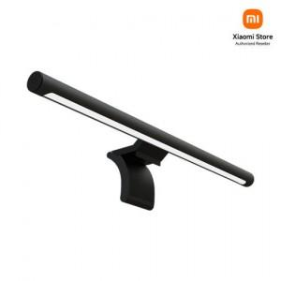

【상세/제작정보】

【인쇄/포장옵션】 | 레이저 / 포장지포장

【공급단가】 | 수량 | 10~ | 50~ | 100~ | 300~ | 500~
*VAT별도 | 단가 | 49,370원 | 47,720원 | 46,940원 | 45,780원 | 45,000원

【상품 URL】 | https://www.synergygift.co.kr:443/src/goods_detail.php?gdno=43868

